Hoja1
 |  | Referencia: |  |  | 2 |  |  | Maribel Gil modelista |  | 0 a 1.5 | 5 | 1.05
 |  | Tipo: |  |  | porta llavero multiple |  |  |  |  | 1.51 a 3 | 10 | 1.1
 |  | Fecha: |  |  | 2023-02-06 |  |  |  |  | 3.01 a 5 | 15 | 1.15
 |  | cliente |  |  | SENA |  |  |  |  | mas de 5 | 20 | 1.2
 |  | numero de ficha |  |  | CELDA DE PRODUCCIÓN |  |  |  |  | tiras de mas de 80 cm | 40 | 1.4

material | numero del molde | nombre del molde | cantidad | alto | ancho | alto x ancho = cm_2 | dm_2 | % desperdicio | Total | 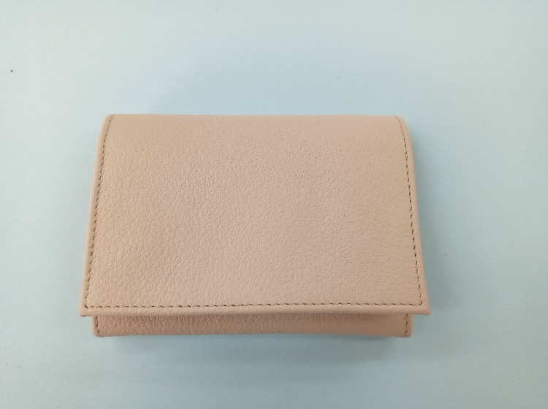 PENDIENTE FOTO
cuero | 1 | espaldar | 1 | 24.6 | 12.5 | 307.5 | 3.08 | 1.15 | 3.54
 | 3 | visor | 1 | 10 | 6.8 | 68 | 0.68 | 1.05 | 0.71
 | 5 | centro | 2 | 10 | 4.6 | 46 | 0.46 | 1.05 | 0.97
 | 6 | porta llaves | 1 | 6.6 | 10 | 66 | 0.66 | 1.05 | 0.69
 | 8 | cellero | 1 | 10 | 5.6 | 56 | 0.56 | 1.05 | 0.59
 | 9 | tarjetero | 1 | 10 | 3.1 | 31 | 0.31 | 1.05 | 0.33
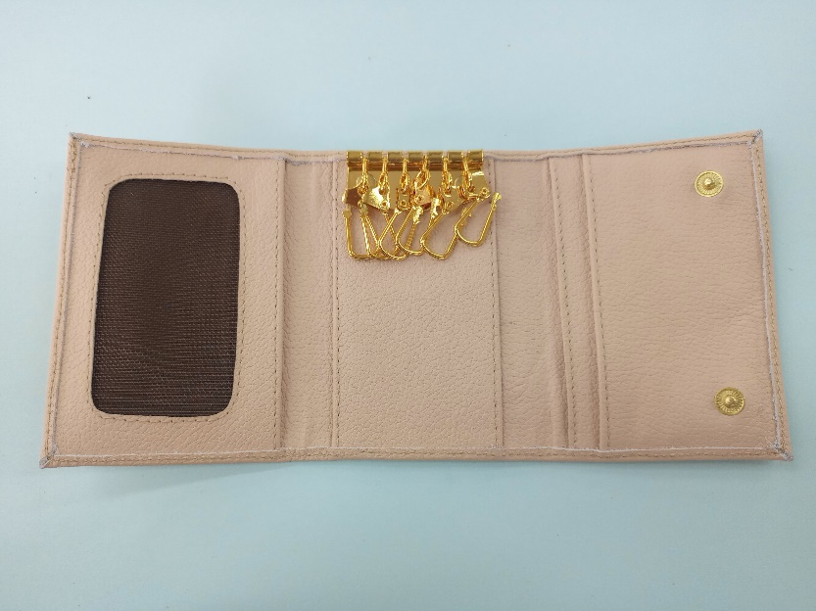
 |  |  |  |  |  | 0 | 0.00 | 1.05 | 0.00
 |  |  |  |  |  | 0 | 0.00 | 1.05 | 0.00
 |  |  |  |  |  | 0 | 0.00 | 1.05 | 0.00
 | total cuero en dm_2 |  |  |  |  |  |  |  | 6.82
perimetros para consumo de hilo en cm |  |  |  | 71.2 | 42.6 | 113.8 | 227.6

material | numero del molde | nombre del molde | cantidad | alto | ancho | atlo x ancho=cm_2 | dm_2 | % desperdicio | Total
CUERO B |  |  |  |  |  | 0 | 0.00 |  | 0.00
 |  |  |  |  |  | 0 |  |  | 0
 | total cuero en dm_2 |  |  |  |  |  |  |  | 0.00

material | numero del molde | nombre del molde | cantidad | alto | ancho | atlo x ancho=cm_2 | % desperdicio | Total
MALLA | 4 | visor | 1 | 6 | 9.9 | 59.4 | 1.1 | 65.34
 |  |  |  |  |  | 0 | 1.1 | 0
 |  |  |  |  |  |  |  | 65.34

material | numero del molde | nombre del molde | cantidad | alto | ancho | atlo x ancho=cm_2 | % desperdicio | Total
FORRO | 2 | espaldar | 1 | 22.2 | 10 | 222 | 1.1 | 244.20
 | 10 | tarjetero | 1 | 9.2 | 5.9 | 54.28 | 1.1 | 59.71
 |  |  |  |  |  | 0 | 1.1 | 0.00
 |  |  |  |  |  | 0 | 1.1 | 0.00
 |  |  |  |  |  | 0 | 1.1 | 0.00
 |  |  |  |  |  |  |  | 0.00
 | total FORRO en cm_2 |  |  |  |  |  |  | 303.91

material | numero del molde | nombre del molde | cantidad | alto | ancho | atlo x ancho=cm_2 | % desperdicio | Total
carton duplex | 7 | refuerzo | 3 | 5.1 | 10 | 51 | 1.1 | 168.3
 |  |  |  |  |  | 0 | 1.1 | 0
 |  |  |  |  |  |  |  | 168.3

